Informe Trimestral
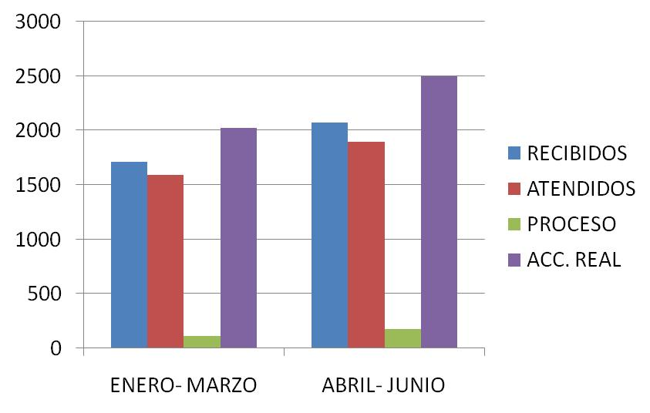
DIRECCIÓN DE ALUMBRADO PÚBLICO
INFORME TRIMESTRAL

MES |  |  | DEL | AL | AÑO | RECIBIDOS
01 DE ABRIL AL 30 D EJUNIO 2021 |  |  |  |  |  | 2073

 |  | ACCIONES REALIZADAS

ACCIONES |  |  |  |  |  | TOTAL GRAL | ACCIONES | TOTAL GRAL
Cambio de Luminaria |  |  |  |  |  | 41 | Luminaria Reparada | 1576
Cambio de Poste |  |  |  |  |  | 0 | Reinstalacion de luminaria | 1
Circuito Reparado |  |  |  |  |  | 431 | Reparacion de Reflector | 0
Circuito Restablecido |  |  |  |  |  | 0 | Retiro de la Base del Poste | 0
Excavacion de Cepas e Instalacion de Anclas |  |  |  |  |  | 0 | Retiro de Poste (Concreto) | 0
Instalacion de Adornos Patrios |  |  |  |  |  | 0 | Retiro de Poste (Metalico) | 0
Instalacion de Luminarias |  |  |  |  |  | 51 | Retiro de Reflector o Luminaria | 0
Instalacion de Poste |  |  |  |  |  | 2 | Se encontro Funcionando Normal | 65
Instalacion de Reflector (Provicional) |  |  |  |  |  | 0 | Se Recogio Luminaria Caida | 0
Instalacion de Reflectores |  |  |  |  |  | 6 | Servicio | 324
 |  |  |  |  |  |  | Otros (tendido de linea) | 2
 |  |  |  |  |  |  | Total Servicios | 2,499
 | Los servicios realizados consisten en el apoyo a diversas dependencias y atención de reportes
ORIGEN DE REPORTES |  |  |  |  |  |  | COLONIAS DE MAYOR INCIDENCIA
VIA TELEFONICA |  |  |  |  |  | 1,487 | FRACC. REVOLUCIÓN
OFICIO |  |  |  |  |  | 86 | CENTRO TLAQUEPAQUE
PLATAFORMA CIUDADANA |  |  |  |  |  | 265 | EL VERGEL
CORRECTIVO INTERNO |  |  |  |  |  | 152 | BALCONES STA.MARIA
OTRO (SUPERVICION AREA TECNICA) |  |  |  |  |  |  | PARQUES STA. MARIA

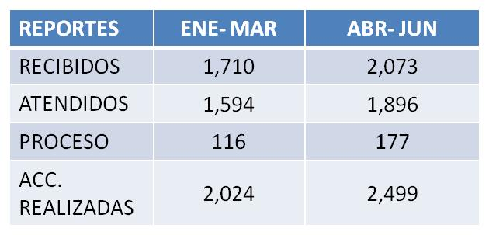
CIRCUITOS REICIDENTES
CALLE |  |  |  | COLONIA
MAGALLANES |  |  |  | FRACC. LORETO
RIO TAMESIS |  |  |  | EL VERGEL
PROL. MORELOS |  |  |  | TOLUQUILLA
BIBLIA |  |  |  | LA DURAZNERA
AV. PATRIA |  |  |  | CAMICHINES
AV. LA NORIA |  |  |  | EL ZALATE
BAHIA HUATULCO |  |  |  | PARQUES DE SANTA MARIA

